Aide
Comment remplir l'annexe Plan de financement ?

Cette annexe est composée de quatre onglets interdépendants :
 | 1/ dépenses prévisionnelles
 | 2/ ressources
 | 3/ frais de personnel
 | 4/ ventilation par années

Dans chaque onglet, le porteur de projet peut insérer de nouvelles lignes lorsque cela s'avère nécessaire. Les formules toutefois sont pré-définies et ne peuvent pas être modifiées.
Des explications précises sur les modalités de justifications des dépenses et des ressources (et notamment des formules de calculs) sont disponibles dans les fiches pratiques du Guide du porteur.

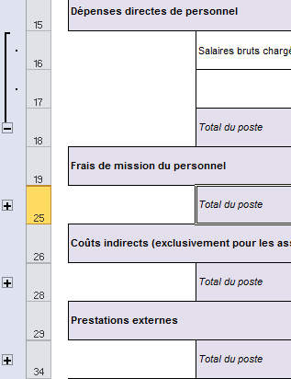
Dans la plupart des onglets, il est possible : |  |  | 1/ de développer ou réduire des champs en cliquant sur les "+" apparaissant à gauche de l'écran :

 |  |  | Cette fonctionnalité permet d'obtenir des tableaux synthétiques.

 |  | 2/ De sélectionner une réponse parmi une liste déroulante de choix. Dans ce cas, un commentaire en jaune apparaît pour vous indiquer la réponse attendue. Pour sélectionner une des options de la liste, cliquer sur la flèche apparaissant en bas à droite de la cellule.

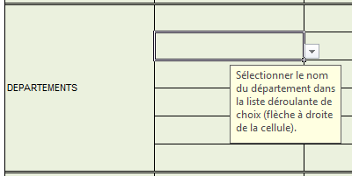

Dans certains onglets, des montants sont renseignés automatiquement lorsque les autres sont remplis. Par exemple :

La ligne dépenses directes de personnel est renseignée automatiquement à partir de l'onglet "frais de personnel". Aucun montant ne peut être saisi à la main dans cette case.

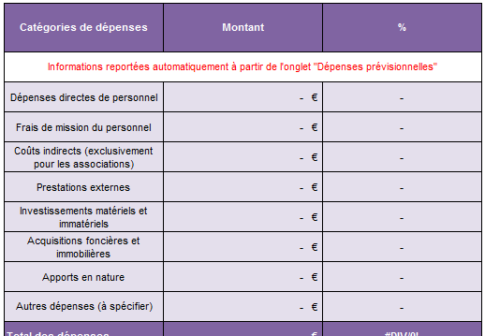

La partie "dépenses" de l'onglet "ressources" est automatiquement renseignée à partir des informations issues de l'onget "dépenses prévisionnelles" :

N'hésitez pas à vous appuyer sur votre animateur référent sur le Massif central, ainsi que l'instructeur FEDER du GIP Massif central pour les points les plus complexes de votre demande de subvention.

Frais de personnel

 | Intitulé de l'opération |  |  |  |  | Calcul Frais de personnel Programmation FEDER Massif central 2014-2020 Convention interrégionale du Massif central
 | Bénéficiaire
 | N° administratif du dossier
 | Dates de début et de fin de l'opération |  |  |  |  | Cadre règlementaire : Programme Opérationnel Interrégionnal FEDER Massif central 2014-2020

Cette annexe permet au porteur de projet d'estimer les dépenses de personnel liées à l'opération. Une fois rempli, ce tableau permet de renseigner la ligne "dépenses de personnel" sur E-Synergie. Ne remplir que les zones colorés en vert clair.

Onglet 3 - Tableau récapitulatif des dépenses directes de personnel prévisionnelles

REEL
Salariés à temps plein sur l'opération
Intitulé du poste | Nom de la personne en poste le cas échéant | Salaire brut mensuel | Charges patronales mensuelles | Salaire brut chargé mensuel | Emplois aidés : préciser le montant de l'aide | Taxe sur les salaires | Part du salaire à prendre en compte | Nombre de mois sur l'opération | Coût prévisionnel total par poste

 |  | (1) | (2) | (3) | (4) | (5) | (6) | (7) | (8)
 |  | Référence : dernier coût annuel ou prévisionnelsi nouvelle embauche |  | (1) + (2) | A remplir le cas échéant |  | (3) - (4) - (5) | Référence : prévisionnel | (6) x (7)
 |  |  |  | - € | - € | - € | - € |  | - €
 |  | - € | - € | - € | - € | - € | - € |  | - €
 |  | - € | - € | - € | - € | - € | - € |  | - €
 |  | - € | - € | - € | - € | - € | - € |  | - €
 |  | - € | - € | - € | - € | - € | - € |  | - €
 |  | - € | - € | - € | - € | - € | - € |  | - €
 |  | - € | - € | - € | - € | - € | - € |  | - €
 |  | - € | - € | - € | - € | - € | - € |  | - €
 |  | - € | - € | - € | - € | - € | - € |  | - €
REEL
Salariés dont le temps de travail est affecté en partie à l'opération et dont le pourcentage de temps est prédéfini dans le contrat de travail ou la lettre de mission mensuellement
Intitulé du poste | Nom de la personne en poste le cas échéant | Salaire brut mensuel | Charges patronales mensuelles | Salaire brut chargé mensuel | Emplois aidés : préciser le montant de l'aide | Taxe sur les salaires | Part du salaire à prendre en compte | Nombre de mois sur l'opération | % temps de travail prévu sur l'opération mensuellement | Coût prévisionnel total par poste

 |  | (1) | (2) | (3) | (4) | (5) | (6) | (7) | (8) | (9)
 |  | Référence : dernier coût annuel ou prévisionnelsi nouvelle embauche |  | (1) + (2) | A remplir le cas échéant |  | (3) - (4) - (5) |  |  | (6) x (7) x (8)
 |  | - € | - € | - € | - € | - € | - € |  |  | - €
 |  | - € | - € | - € | - € | - € | - € |  |  | - €
 |  | - € | - € | - € | - € | - € | - € |  |  | - €
 |  | - € | - € | - € | - € | - € | - € |  |  | - €
 |  | - € | - € | - € | - € | - € | - € |  |  | - €
 |  | - € | - € | - € | - € | - € | - € |  |  | - €
 |  | - € | - € | - € | - € | - € | - € |  |  | - €
 |  | - € | - € | - € | - € | - € | - € |  |  | - €
 |  | - € | - € | - € | - € | - € | - € |  |  | - €

Option Coût simplifié : ATTENTION, si la moyenne annuelle des salaires bruts n'est pas disponible, celle-ci peut être déterminée à partir de la moyenne connue des salaires bruts disponible ou du contrat de travail, dûment ajusté pour couvrir une période de douze mois. En cas de changement de personnel, le porteur devra se rapprocher du service instructeur pour procéder à un avenant si nécessaire. Il est très important d'avertir l'Autorité de gestion afin de prendre en compte ce changement
Salariés dont le temps de travail est affecté en partie à l'opération et dont le prorata est calculé selon l'article 68 bis du règlement UE 1303-2013 sur la base de fiches de temps
Intitulé du poste | Nom de la personne en poste le cas échéant | Taux emploi (100%, 80%,…) | Salaire brut ANNUEL MOYEN | Charges patronales ANNUELLES MOYENNES | Emplois aidés : préciser le montant de l'aide | Taxe sur les salaires | Salaire brut chargé ANNUEL MOYEN RETENU | Nombre d'heures annuelles (article 68) | Taux horaire applicable à conventionner | Nombre d'heures prévues sur l'opération | Coût prévisionnel total par poste à titre informatif

 |  | (0) | (1) | (2) | (3) | (4) | (5) | (6) | (7) | (8) | (9)
 |  |  | Référence : dernier coût annuel ou ajusté si nouvelle embauche |  | A remplir le cas échéant |  | (1) + (2) - (3) - (4) | Ne pas remplir | (5) / (6) | Référence : prévisionnel annuel | (7) x (8)
 |  |  | - € | - € | - € | - € | - € | 0.00 | 0.00 |  | - €
 |  |  | - € | - € | - € | - € | - € | 0.00 | 0.00 |  | - €
 |  |  | - € | - € | - € | - € | - € | 0.00 | 0.00 |  | - €
 |  |  | - € | - € | - € | - € | - € | 0.00 | 0.00 |  | - €
 |  |  | - € | - € | - € | - € | - € | 0.00 | 0.00 |  | - €
 |  |  | - € | - € | - € | - € | - € | 0.00 | 0.00 |  | - €
 |  |  | - € | - € | - € | - € | - € | 0.00 | 0.00 |  | - €
 |  |  | - € | - € | - € | - € | - € | 0.00 | 0.00 |  | - €
 |  |  | - € | - € | - € | - € | - € | 0.00 | 0.00 |  | - €

Montant prévisionnel des frais directs de personnel (reporté dans l'onglet "dépenses prévisionnelles") = |  |  |  |  |  |  | - €

